关系图
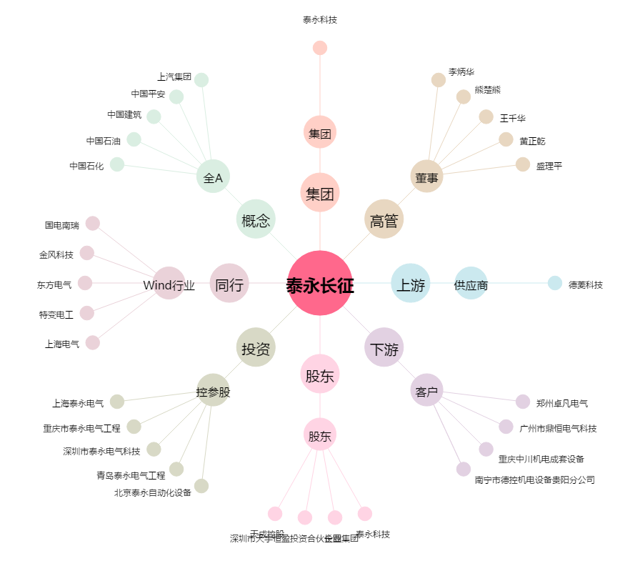
泰永长征[002927.SZ] - 关系概览图

